Titel

Statistischer Bericht
Daten zur Energiepreisentwicklung
April 2025
EVAS-Nummer
61241, 61411, 61421, 61111, 61231
Ergänzung zur Datenbank
GENESIS-Online
Die Datenbank des Statistischen Bundesamtes

Erschienen am 28. Mai 2025
Ende des Titelblatts.

GENESIS-Online
zur Inhaltsübersicht
Übersicht GENESIS-Online
Für den Bereich der Erzeugerpreise gewerblicher Produkte sind in GENESIS-Online folgende Abrufmöglichkeiten gegeben:
Code | Inhalt | Zeitraum
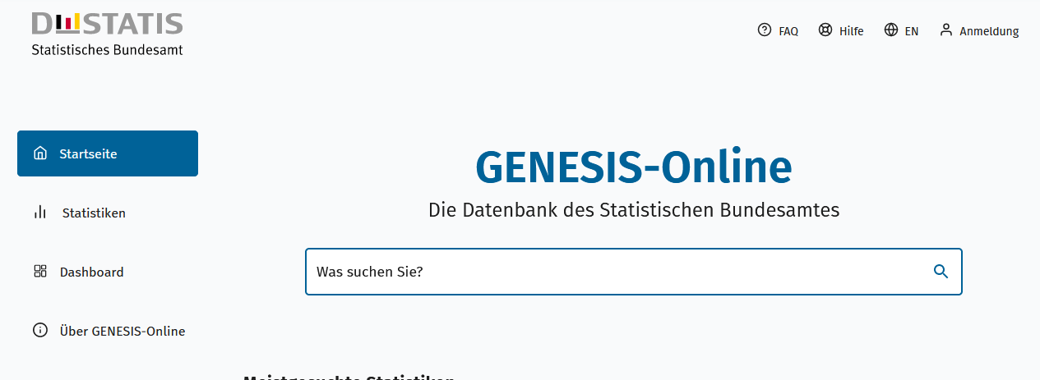
Geben Sie den Code
(z. B. 12345-0005) in das Suchfenster der Datenbank GENESIS-Online ein.
61241-0001 | Erzeugerpreisindex gewerblicher Produkte: Deutschland, Jahre | 2021 - 2023
61241-0002 | Erzeugerpreisindex gewerblicher Produkte: Deutschland, Monate | Januar 2021 - April 2025
61241-0003 | Erzeugerpreisindex gewerblicher Produkte: Deutschland, Jahre, Güterverzeichnis (GP2009 2-/3-/4-/5-/6-/9-Steller/ Sonderpositionen) | 2021 - 2023
61241-0004 | Erzeugerpreisindex gewerblicher Produkte: Deutschland, Monate, Güterverzeichnis (GP2009 2-/3-/4-/5-/6-/9-Steller/ Sonderpositionen) | Januar 2021 - April 2025
61241-0005 | Erzeugerpreisindex gewerblicher Produkte: Deutschland, Jahre, Güterverzeichnis (GP2009 2-6-Steller Hierarchie) | 2021 - 2023
61241-0006 | Erzeugerpreisindex gewerblicher Produkte: Deutschland, Monate, Güterverzeichnis (GP2009 2-6-Steller Hierarchie) | Januar 2021 - April 2025

61411-0001 | Index der Einfuhrpreise: Deutschland, Jahre | 2021 - 2023
61411-0002 | Index der Einfuhrpreise: Deutschland, Monate | Januar 2021 - April 2025
61411-0003 | Index der Einfuhrpreise: Deutschland, Jahre, Güterverzeichnis (GP2009 2-/3-/4-/ Sonderpositionen) | 2021 - 2023
61411-0004 | Index der Einfuhrpreise: Deutschland, Monate, Güterverzeichnis (GP2009 2-/3-/4-/ Sonderpositionen) | Januar 2021 - April 2025
61411-0005 | Index der Einfuhrpreise: Deutschland, Jahre, Güterverzeichnis (GP2009 2-4-Steller Hierarchie) | 2021 - 2023
61411-0006 | Index der Einfuhrpreise: Deutschland, Monate, Güterverzeichnis (GP2009 2-4-Steller Hierarchie) | Januar 2021 - April 2025
61411-0009 | Index der Einfuhrpreise: Deutschland, Jahre, Euro-Länder und Nicht-Euro-Länder | 2021 - 2023
61411-0010 | Index der Einfuhrpreise: Deutschland, Monate, Euro-Länder und Nicht-Euro-Länder | Januar 2021 - April 2025
61411-0011 | Index der Einfuhrpreise: Deutschland, Jahre, Euro-Länder und Nicht-Euro-Länder, Güterverzeichnis (GP2009 Sonderpositionen) | 2021 - 2023
61411-0012 | Index der Einfuhrpreise: Deutschland, Monate, Euro-Länder und Nicht-Euro-Länder, Güterverzeichnis (GP2009 Sonderpositionen) | Januar 2021 - April 2025

61421-0001 | Index der Ausfuhrpreise: Deutschland, Jahre | 2021 - 2023
61421-0002 | Index der Ausfuhrpreise: Deutschland, Monate | Januar 2021 - April 2025
61421-0003 | Index der Ausfuhrpreise: Deutschland, Jahre, Güterverzeichnis (GP2009 2-/3-/4-/ Sonderpositionen) | 2021 - 2023
61421-0004 | Index der Ausfuhrpreise: Deutschland, Monate, Güterverzeichnis (GP2009 2-/3-/4-/ Sonderpositionen) | Januar 2021 - April 2025
61421-0005 | Index der Ausfuhrpreise: Deutschland, Jahre, Güterverzeichnis (GP2009 2-4-Steller Hierarchie) | 2021 - 2023
61421-0006 | Index der Ausfuhrpreise: Deutschland, Monate, Güterverzeichnis (GP2009 2-4-Steller Hierarchie) | Januar 2021 - April 2025
61421-0009 | Index der Ausfuhrpreise: Deutschland, Jahre, Euro-Länder und Nicht-Euro-Länder | 2021 - 2023
61421-0010 | Index der Ausfuhrpreise: Deutschland, Monate, Euro-Länder und Nicht-Euro-Länder | Januar 2021 - April 2025
61421-0011 | Index der Ausfuhrpreise: Deutschland, Jahre, Euro-Länder und Nicht-Euro-Länder, Güterverzeichnis (GP2009 Sonderpositionen) | 2021 - 2023
61421-0012 | Index der Ausfuhrpreise: Deutschland, Monate, Euro-Länder und Nicht-Euro-Länder, Güterverzeichnis (GP2009 Sonderpositionen) | Januar 2021 - April 2025

61111-0001 | Verbraucherpreisindex: Deutschland, Jahre | Jährlich ab 1991
61111-0002 | Verbraucherpreisindex: Deutschland, Monate | Monatlich ab 1991
61111-0003 | Verbraucherpreisindex: Deutschland, Jahre, Klassifikation der Verwendungszwecke des Individualkonsums (COICOP 2-5-Steller Hierarchie) | Jährlich ab 1991
61111-0004 | Verbraucherpreisindex: Deutschland, Monate, Klassifikation der Verwendungszwecke des Individualkonsums (COICOP 2-5-Steller Hierarchie) | Monatlich ab 1991
61111-0005 | Verbraucherpreisindex: Deutschland, Jahre, Klassifikation der Verwendungszwecke des Individualkonsums (COICOP 2-/3-/4-/5-/10-Steller/Sonderpositionen) | Jährlich ab 1991
61111-0006 | Verbraucherpreisindex: Deutschland, Monate, Klassifikation der Verwendungszwecke des Individualkonsums (COICOP 2-/3-/4-/5-/10-Steller/Sonderpositionen) | Monatlich ab 1991
61111-0007 | Wägungsschema des Verbraucherpreisindex: Deutschland, Jahre, Klassifikation der Verwendungszwecke des Individualkonsums (COICOP 2-5-Steller Hierarchie) | ab 1995

61231-0001 | Erzeugerpreisindizes der Produkte des Holzeinschlags aus den Staatsforsten: Deutschland, Jahre, Produkte des Holzeinschlags | 1968 - 2022
61231-0002 | Erzeugerpreisindizes der Produkte des Holzeinschlags aus den Staatsforsten: Deutschland, Monate, Produkte des Holzeinschlags | Januar 1968 - April 2025
61231-0003 | Erzeugerpreisindizes der Produkte des Holzeinschlags aus den Staatsforsten: Deutschland, Wirtschaftsjahr, Produkte des Holzeinschlags | 1949/50 - 2022/23
Ende der Übersicht

